条码维护
 |  |  |  |  |  |  |  |  |  |  |  |  |  |  |  |  |  |  | 模态对话框

新增
导入
 |  |  |  |  |  |  |  |  |  |  |  |  |  |  |  |  |  |  | 新增产品编号

 |  | 客户编号: |  |  | 产品编号： |  |  |  |  |  |  |  |  |  |  |  |  |  |  | 客户名称: | 客户编号：

 |  | 序号 | 客户编号 | 生产编号 | 客户UPC | 款式 | 规格 | 偏距 | PCD | 中心孔 | 单净重(kg) | 单毛重(kg) | 单体积 | 表面状态 | 表面状态英文 | 包装方式 | 操作 |  |  | 生产编号: | 产品条码：

 |  | 1 | MO96229035200 | 172168001S | 962209009C | 962 | 20X9 | 0/0H | 8X170 | 125.5 | 9.74 | 11.58 | 0.065 | 全涂装沙丁黑 |  | 纸箱散装 | 编辑 | 删除
 |  | 2 | MO96229035200 | 172168007S | 962209010C | 963 | 20X10 | 0/1H | 8X171 | 126.5 | 9.75 | 11.56 | 0.065 | 全涂装沙丁黑 |  | 纸箱散装 | 编辑 | 删除 |  | 偏距： | 款式：
 |  | 3 | MO96229035200 | 172168011S | 962209011C | 964 | 20X11 | 0/2H | 8X172 | 127.5 | 9.74 | 11.52 | 0.065 | 全涂装沙丁黑 |  | 纸箱散装 | 编辑 | 删除
 |  | 4 | MO96229035200 | 172168017S | 962209012C | 965 | 20X12 | 0/3H | 8X173 | 128.5 | 9.56 | 11.66 | 0.065 | 全涂装沙丁黑 |  | 纸箱散装 | 编辑 | 删除
 |  | 5 | MO96229035200 | 962201209X | 962209013C | 966 | 20X13 | 0/4H | 8X174 | 129.5 | 19.32 | 22.12 | 0.127 | 黑色全涂铣窗口 |  | 纸箱散装 | 编辑 | 删除 |  | 中心孔： | 规格：
 |  | 6 | MO96229035200 | 962201211X | 962209014C | 967 | 20X14 | 0/5H | 8X175 | 130.5 | 19.9 | 21.99 | 0.127 | 黑色全涂铣窗口 |  | 纸箱散装 | 编辑 | 删除
 |  | 7 | MO96229035200 | 962201213X | 962209015C | 968 | 20X15 | 0/6H | 8X176 | 131.5 | 19.5 | 22.18 | 0.127 | 黑色全涂铣窗口 |  | 纸箱散装 | 编辑 | 删除
 |  | 8 | MO96229035200 | 962201214X | 962209016C | 969 | 20X16 | 0/7H | 8X177 | 132.5 | 18.72 | 21.52 | 0.127 | 黑色全涂铣窗口 |  | 纸箱散装 | 编辑 | 删除 |  | PCD： | 单毛重(kg):

 |  |  |  |  |  |  |  |  |  |  |  |  |  |  |  |  |  |  |  | 单净重(kg)： | 单体积:

 |  |  |  |  |  |  |  |  |  |  |  |  |  |  |  |  |  |  |  | 包装方式: | 表面状态:

 |  |  |  |  |  |  |  |  |  |  |  |  |  |  |  |  |  |  |  | 表面状态英文:

确定
取消
 |  | 导入

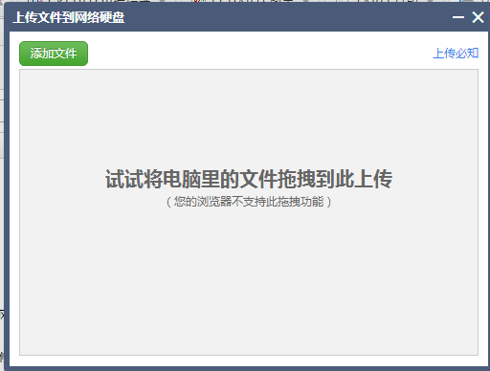
 |  |  |  |  |  |  |  |  |  |  |  |  |  |  |  |  |  |  |  |  | 模态对话框

 |  |  |  |  |  |  |  |  |  |  |  |  |  |  |  |  |  |  | 编辑产品编号

 |  |  |  |  |  |  |  |  |  |  |  |  |  |  |  |  |  |  |  | 客户名称: | 客户编号：

 |  |  |  |  |  |  |  |  |  |  |  |  |  |  |  |  |  |  |  | 生产编号: | 产品条码：

 |  |  |  |  |  |  |  |  |  |  |  |  |  |  |  |  |  |  |  | 偏距： | 款式：

 |  |  |  |  |  |  |  |  |  |  |  |  |  |  |  |  |  |  |  | 中心孔： | 规格：

 |  |  |  |  |  |  |  |  |  |  |  |  |  |  |  |  |  |  |  | PCD： | 单毛重(kg):

 |  |  |  |  |  |  |  |  |  |  |  |  |  |  |  |  |  |  |  | 单净重(kg)： | 单体积:

 |  |  |  |  |  |  |  |  |  |  |  |  |  |  |  |  |  |  |  | 包装方式: | 表面状态:

 |  |  |  |  |  |  |  |  |  |  |  |  |  |  | 客户编号
 |  |  |  |  |  |  |  |  |  |  |  |  |  |  |  |  |  |  |  | 表面状态英文:

确定
取消
表名： | 条码基础表
编码： | CRM_BARCODE
字段编码 | 字段名称 | 类型 | 主键
BARCODE_KHMC | 客户名称 | varchar(256)
BARCODE_SC | 生产编号 | varchar(20)
BARCODE_KHBH | 客户编号 | varchar(20) | 是
BARCODE_UPC | 客户UPC码 | varchar(20)
BARCODE_KS | 款式 | varchar(32)
BARCODE_GG | 规格 | varchar(32)
BARCODE_PCD | PCD | varchar(32)
BARCODE_ZXK | 中心孔 | varchar(32) |  |  |  |  |  |  |  |  |  |  |  |  |  |  |  |  | 客户UPC码
BARCODE_PJ | 偏距 | varchar(32)
BARCODE_DJZ | 单净重(kg) | DECIMAL(20,6)
BARCODE_MJZ | 单毛重(kg) | DECIMAL(20,6)
BARCODE_DJT | 单体积 | DECIMAL(20,6)
BARCODE_BMZT | 表面状态 | varchar(60)
BARCODE_BMZTYW | 表面状态英文 | varchar(256)
BARCODE_BZFS | 包装方式 | varchar(60)

 |  |  |  |  |  |  |  |  |  |  |  |  |  |  | 生产编号

条码打印
打印
生产编号： | 962209009C

打印份数： | 1

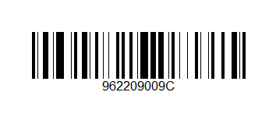

打印
 |  | 操作方式分开实现
生产编号： | MO96229088300 | 1、打印条码支持2中方式，第一种就是保留打印按钮，可以随便输入打印份数，一次打印
 |  | 2、不保留打印按钮，使用扫描枪的回车事件触发打印操作，每次扫描，都会打印一个标签纸

打印份数： | 1

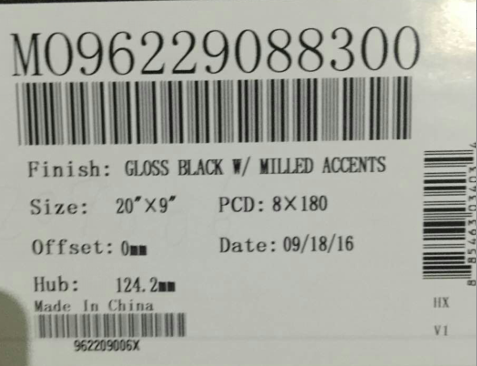

生产编号： | MO96229088300

发货单管理
新增
编辑
删除
明细
发货确认
打印发货单
保存

查询
发货单号： | 20161103001 |  |  |  |  |  |  | 发货单号： | 20161103001 | 发货日期： | 2016-02-01
 |  |  |  |  |  |  |  | 客户名称： | WPR | 目的港： | 洛杉矶
 |  |  |  |  |  |  |  | 柜号： | MSKU1234668 | 封号： | 2644522
发货单号 | 客户名称 | 目的港 | 柜号 | 发货日期 | 制单时间 | 制单人 | 状态 | 制单人： | XXXXX | 制单时间： | XXXX-XX-XX

20161103001 | WPR | 洛杉矶 | MSKU1234668 | 2016-11-03 | 2016-11-03 11：20：20 | 张三 | 已发货确认
20161103001 | WPR | 洛杉矶 | MSKU1234668 | 2016-11-03 | 2016-11-03 11：20：20 | 张三 | 已发货确认
20161103001 | WPR | 洛杉矶 | MSKU1234668 | 2016-11-03 | 2016-11-03 11：20：20 | 张三 | 扫码发货

表名： | 出库订单表
表编码： | crm_order
字段编码 | 字段名称 | 类型 | 主键
order_ckdh | 出库单号 | varchar(20) | 是
order_khmc | 客户名称 | varchar(60)
order_mdh | 目的号 | varchar(60)
order_gh | 柜号 | varchar(60)
order_fh | 封号 | varchar(60)
order_fhrq | 发货日期 | varchar(20)
order_fhzt | 发货状态 | varchar(20)
order_fhdy | 发货单打印次数 | int | 0
order_zdsj | 制单时间 | varchar(20)
order_zdr | 制单人 | varchar(60)
order_qrsj | 确认时间 | varchar(20)
order_qrr | 确认人 | varchar(60)

发货状态： | 扫码发货
 | 已发货确认

发货单编辑
返回
保存

发货单号： | 20161103001 |  | 发货日期： | 2016-12-12
客户名称： | WPR |  | 目的港： | 洛杉矶
柜号： | MSKU1234668 |  | 封号： | 2644522
制单人： | XXXXX |  | 制单时间： | XXXX-XX-XX

客户编号 | 生产编号 | 客户UPC码 | 款式 | 规格 | 偏距 | PCD | 中心孔 | 中心孔 | 表面状态 | 数量 | 操作

MO96229035200 | 962290352-1x | 962209009C | 962 | 20X9 | 0/0H | 8X170 | 125.5 | 125.5 | 全涂装沙丁黑 | 1 | 删除
MO96229035200 | 962290352-4x | 962209010C | 963 | 20X10 | 0/1H | 8X171 | 126.5 | 126.5 | 黑色全涂铣窗口 | 1 | 删除
MO96229035200 | 962290352-4x | 962209010C | 963 | 20X10 | 0/1H | 8X171 | 126.5 | 126.5 | 黑色全涂铣窗口 | 1 | 删除

发后明细页面
1、扫描发货的明细页面只展示【返回】和【发货确认】按钮

返回
发货确认

 |  | 发货单号： | 20161103001 |  | 发货日期： | 2016-11-05
 |  | 客户名称： | WPR |  | 目的港： | 洛杉矶
 |  | 柜号： | MSKU1234668 |  | 封号： | 2644522
 |  | 单据状态： | 扫码发货
 |  | 制单人： | 张三 |  | 制单时间： | 2016-11-04 12:29:30

 | 客户编号 | 生产编号 | 客户UPC码 | 规格 | 数量 | 状态 | 单净重 | 单毛重 | 总净重 | 总毛重 | 单位 | 单体积 | 总体积 | 包装方式

 | MO96229035200 | 962290352-1x | 962209009C | 20X9 | 3 | 全涂装沙丁黑 | 9.74 | 11.58 | 29.22 | 34.74 | kgs | 0.065 | 0.20 | 纸箱散装
 | MO96229035200 | 962290352-4x | 962209010C | 20X10 | 1 | 全涂装沙丁黑 | 8X171 | 11.56 | 1647.75 | 11.56 | kgs | 0.065 | 0.07 | 纸箱散装

2、已发货确认的单据点击明细展示【打印发货单】和【返回】按钮

返回
打印发货单

 |  | 发货单号： | 20161103001 |  | 发货日期： | 2016-11-05
 |  | 客户名称： | WPR |  | 目的港： | 洛杉矶
 |  | 柜号： | MSKU1234668 |  | 封号： | 2644522
 |  | 单据状态： | 已发货确认
 |  | 制单人： | 张三 |  | 制单时间： | 2016-11-04 12:29:30

 | 客户编号 | 生产编号 | 客户UPC码 | 规格 | 数量 | 状态 | 单净重 | 单毛重 | 总净重 | 总毛重 | 单位 | 单体积 | 总体积 | 包装方式

 | MO96229035200 | 962290352-1x | 962209009C | 20X9 | 3 | 全涂装沙丁黑 | 9.74 | 11.58 | 29.22 | 34.74 | kgs | 0.065 | 0.20 | 纸箱散装
 | MO96229035200 | 962290352-4x | 962209010C | 20X10 | 1 | 全涂装沙丁黑 | 8X171 | 11.56 | 1647.75 | 11.56 | kgs | 0.065 | 0.07 | 纸箱散装

打印按钮，更新主表上的打印次数，每次打印三页

打印

 | 泰安和新精工科技有限公司成品库发货清单
 |  |  |  |  |  |  |  |  |  | 发货编号： | 2016111901
 | 客户： | WPR | 目的港： | 洛杉矶 |  | 柜号： | MSKU1234668 |  |  | 封号： | 2644522
 | 序号 | 客户编号 | 生产编号 | 规格 | 数量 | 状态 | 单净重 | 单毛重 | 总净重 | 总毛重 | 单位 | 单体积 | 总体积 | 包装方式
 | 1 | AR1726865B | 172168001S | 16X8 | 237 | 全涂装沙丁黑 | 9.74 | 11.58 | 2308.38 | 2744.46 | kgs | 0.065 | 15.41 | 纸箱散装 | 一联:仓库 二联:财务 三联:出门
 | 2 | AR1726835B | 172168007S | 16X8 | 169 | 全涂装沙丁黑 | 9.75 | 11.56 | 1647.75 | 1953.64 | kgs | 0.065 | 10.99 | 纸箱散装
 | 3 | AR1726868B | 172168011S | 16X8 | 87 | 全涂装沙丁黑 | 9.74 | 11.52 | 847.38 | 1002.24 | kgs | 0.065 | 5.66 | 纸箱散装
 | 4 | AR1726882B | 172168017S | 16X8 | 33 | 全涂装沙丁黑 | 9.56 | 11.66 | 315.48 | 384.78 | kgs | 0.065 | 2.15 | 纸箱散装
 | 5 | MO96221235344N | 962201209X | 20X12 | 4 | 黑色全涂铣窗口 | 19.32 | 22.12 | 77.28 | 88.48 | kgs | 0.127 | 0.51 | 纸箱散装
 | 6 | MO96221286344N | 962201211X | 20X12 | 1 | 黑色全涂铣窗口 | 19.9 | 21.99 | 19.90 | 21.99 | kgs | 0.127 | 0.13 | 纸箱散装
 | 7 | MO96221280344N | 962201213X | 20X12 | 52 | 亮黑铣窗口 | 19.5 | 22.18 | 1014.00 | 1153.36 | kgs | 0.127 | 6.60 | 纸箱散装
 | 8 | MO96221268344N | 962201214X | 20X12 | 11 | 亮黑铣窗口 | 18.72 | 21.52 | 205.92 | 236.72 | kgs | 0.127 | 1.40 | 纸箱散装
 | 9 | MO96229080300 | 962209002X | 20X9 | 39 | 黑色全涂铣窗口 | 17.18 | 19.46 | 670.02 | 758.94 | kgs | 0.101 | 3.94 | 纸箱散装
 | 10 | MO96229087300 | 962209004X | 20X9 | 11 | 黑色全涂铣窗口 | 17.12 | 19.4 | 188.32 | 213.40 | kgs | 0.101 | 1.11 | 纸箱散装
 | 11 | MO96229088300 | 962209006X | 20X9 | 27 | 黑色全涂铣窗口 | 17.06 | 19.3 | 460.62 | 521.10 | kgs | 0.101 | 2.73 | 纸箱散装
 | 12 | MO96229035300 | 962209008X | 20X9 | 40 | 黑色全涂铣窗口 | 16.8 | 19.58 | 672.00 | 783.20 | kgs | 0.101 | 4.04 | 纸箱散装
 | 13 | MO96229086300 | 962209010X | 20X9 | 54 | 黑色全涂铣窗口 | 16.32 | 19.2 | 881.28 | 1036.80 | kgs | 0.101 | 5.45 | 纸箱散装
 | 14 | MO96229063300 | 962209013X | 20X9 | 42 | 亮黑铣窗口 | 17.38 | 19.7 | 729.96 | 827.40 | kgs | 0.101 | 4.24 | 纸箱散装
 | 合计 |  |  |  | 807 |  |  |  | 10038.29 | 11726.51 |  |  | 64.34

 |  | 批准： |  |  | 审核： |  |  |  | 仓库：

扫码发货
 |  |  | 发货扫描页面只展示正在扫描中的发货单号，其余单号在发货单管理页面展示

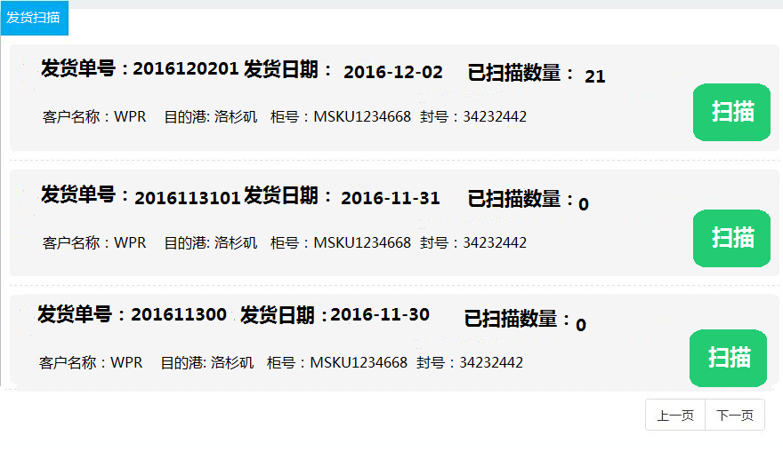

 |  |  | 第一次扫描时，码托个数默认为1

 |  |  | 扫描产品信息

 |  |  |  |  |  |  |  | 5
 |  |  |  |  |  | 扫码计数： |  |  |  |  | 码托个数： | 1

 |  |  |  | 序号 | 客户编号 | 生产编号 | 客户UPC码 | 款式 | 规格 | 偏距 | PCD | 中心孔 | 表面状态 | 数量 | 操作

 |  |  |  | 1 | AR1725165B |  |  |  |  |  |  |  |  | 1 | 删除
 |  |  |  | 2 | AR1725761 |  |  |  |  |  |  |  |  | 1 | 删除
 |  |  |  | 3 | XD22979050738N |  |  |  |  |  |  |  |  | 1 | 删除
 |  |  |  | 4 | AR1727973B |  |  |  |  |  |  |  |  | 1 | 删除
 |  |  |  | 5 | XD82521035324N |  |  |  |  |  |  |  |  | 1 | 删除

确认
取消
 |  |  |  |  |  | 扫码合计：5

 |  |  | 多次扫描后，点击确认后，码托个数加1
 |  |  | 扫描产品信息

 |  |  |  |  |  |  |  | 5
 |  |  |  |  |  | 扫码计数： |  |  |  |  | 码托个数： | 3

 |  |  |  | 序号 | 客户编号 | 生产编号 | 客户UPC码 | 款式 | 规格 | 偏距 | PCD | 中心孔 | 表面状态 | 数量 | 操作

 |  |  |  | 1 | AR1725165B |  |  |  |  |  |  |  |  | 1 | 删除
 |  |  |  | 2 | AR1725761 |  |  |  |  |  |  |  |  | 1 | 删除
 |  |  |  | 3 | XD22979050738N |  |  |  |  |  |  |  |  | 1 | 删除
 |  |  |  | 4 | AR1727973B |  |  |  |  |  |  |  |  | 1 | 删除
 |  |  |  | 5 | XD82521035324N |  |  |  |  |  |  |  |  | 1 | 删除

确认
取消
 |  |  |  |  |  | 扫码合计：26

 |  |  | 扫码合计为总合计数

 |  |  |  |  |  |  |  |  |  |  |  | 确认： | 1、保存扫码的条码数据到订单扫描明细表
表名： | 订单扫描明细表 |  |  |  |  | 扫描客户编号条码，调用其他数据 |  |  |  |  |  |  | 2、汇总明细表数据，到发货汇总表中
表编码： | crm_order_detail |  |  |  |  |  |  |  |  |  |  |  | 3、关闭模态对话框，刷新父页面，更新扫描数量
字段编码 | 字段名称 | 类型 |  | 主键
orderDetail_id | 主键ID | varchar(32) |  | 是
orderDetail_ckdh | 出库单号 | varchar(20)
orderDetail_khbh | 客户编号 | varchar(20)
orderDetail_mtgs | 码托个数 | int
orderDetail_sl | 数量 | int
orderDetail_bzsj | 编制时间 | varchar(20)
orderDetail_bzr | 编制人 | varchar(20)

表名： | 发货汇总表
表编码： | crm_order_detail_sum
字段编码 | 字段名称 | 类型 |  | 主键 |  |  |  |  | 客户编号
detailsum_id | 主键ID | varchar(32) |  | 是
detailsum_ckdh | 出库单号 | varchar(20)
detailsum_khbh | 客户编号 | varchar(20)
detailsum_sl | 数量 | int
detailsum_zmz | 总毛重 | DECIMAL(20,6)
detailsum_zjz | 总净重 | DECIMAL(20,6)
detailsum_ztj | 总体积 | DECIMAL(20,6)
detailsum_bzsj | 编制时间 | varchar(20)
detailsum_bzr | 编制人 | varchar(20)
detailsum_xgsj | 修改时间 | varchar(20)
detailsum_xgr | 修改人 | varchar(20)

 |  |  |  |  |  |  |  |  |  |  |  |  |  |  |  | 客户UPC

 |  |  |  |  |  |  |  |  |  | 生产编号

